Habilidades Gestión
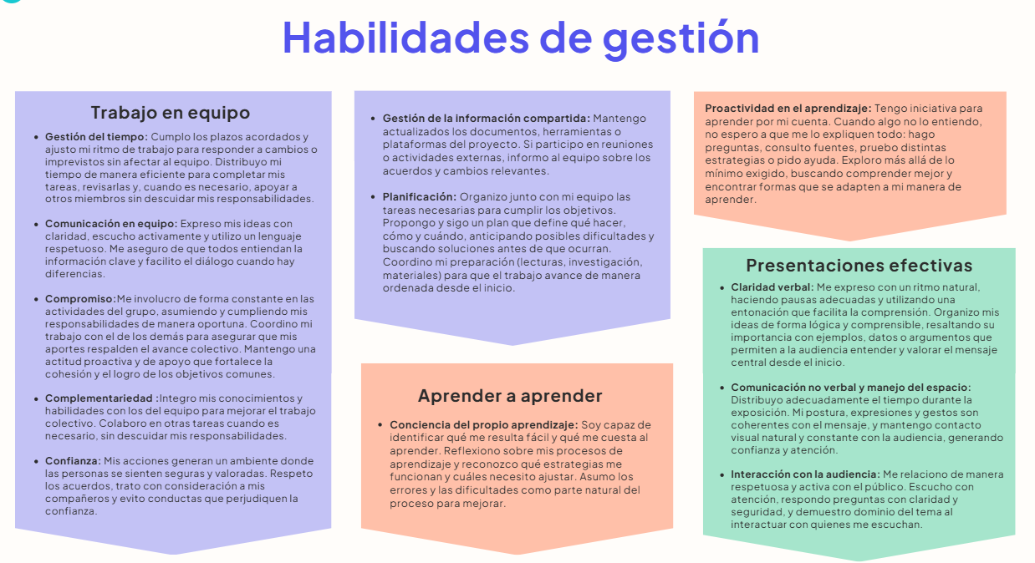

Habilidades de Gestión
Califícate del 1 al 5, donde: 4.5-5 significa “Sobresaliente”. Tienes un dominio sólido y lo aplicas con seguridad. 3.8- 4.4 significa “Proficiente”. Manejas la habilidad de forma adecuada y consistente. 3.0- 3.7 significa “En desarrollo”. Tienes avances, pero aún necesitas mejorar. 0-2.9 significa “Básico”. Requieres trabajar significativamente en este aspecto. Sé sincero. Esta evaluación es para ti. Entre más honesta sea tu respuesta, más útil será tu diagnóstico.

Habilidades de Gestión |  | Autoevaluación
Trabajo en equipo | Gestión del tiempo | 5
 | Comunicación en equipo | 4
 | Compromiso | 5
 | Complementariedad | 4
 | Confianza | 5
 | Gestión de la información compartida | 4
 | Planificación | 5
Aprender a aprender | Conciencia del propio aprendizaje | 5
 | Proactividad en el aprendizaje | 5
Presentaciones efectivas | Claridad verbal | 4
 | Comunicación no verbal y manejo del espacio | 4
 | Interacción con la audiencia | 4

Habilidades Técnicas
Califícate del 1 al 5, donde: 4.5-5 significa “Sobresaliente”. Tienes un dominio sólido y lo aplicas con seguridad. 3.8- 4.4 significa “Proficiente”. Manejas la habilidad de forma adecuada y consistente. 3.0- 3.7 significa “En desarrollo”. Tienes avances, pero aún necesitas mejorar. 0-2.9 significa “Básico”. Requieres trabajar significativamente en este aspecto. Sé sincero. Esta evaluación es para ti. Entre más honesta sea tu respuesta, más útil será tu diagnóstico.

Análisis y Diseño

 | Análisis y Diseño | Autoevaluación
 | Definición de Historias de Usuario | 4.5
 | Estimación y priorización de Historias de Usuario | 4
 | Utilización de Figma para crear prototipos | 4
 | Plan de pruebas | 4
 | Lenguaje Gherkin para pruebas y criterios de aceptación | 4
 | Dis. de software utilizando Diagramas de clase | 5
 | Dis. de software utilizando Diagramas de secuencia | 5
 | Dis. de BD - Modelo Relacional | 4

Construcción y Gestión de proyectos

 | Construcción y Gestión de proyectos | Autoevaluación
 | Estructuras de lenguajes de programación | 4
 | Framework Django para crear aplicaciones web | 4
 | Python | 4
 | Dis. de pruebas utilizando caja negra | 5
 | Implementación de pruebas unitarias | 4.5
 | Pruebas funcionales automatizadas con Selenium | 3.5
 | Desarrollo de interfaz de usuario utilizando HTML/CSS | 5
 | Control de Versiones utilizando Git y Github | 5
 | Jira para gestión de proyectos | 4

